Solicitud gráfica
 | Área: | Ciencias Naturales |  |  | Fecha:
 | Grado: | 11
 | Título del tema: | Las funciones oxigenadas |  |  | ¿Cuaderno de estudio o recurso? | Recurso
 | Editor: | Lyz Marcela Bernal Gómez |  |  | Motor del recurso | F6

 | Código guión o recurso: | CN_11_12_REC170 | ← Para determinar este código, visite la hoja de Ayuda
 |  |  |  |  | ESPECIFICACIÓN DE ARCHIVOS A ENTREGAR
Núm. | Archivo Shutterstock o ruta en web | Imagen para: | Tipo | Ubicación de la imagen en el recurso F6 | Nombre imagen SMALL | Tamaño imagen SMALL | Nombre imagen ZOOM | Tamaño imagen ZOOM | Descripción | Observaciones
IMG01 | 131939156 | Recurso F6 | Fotografía | Inicio | CN_11_12_REC170_IMG01.jpg | 350 x 230 px |  |  | 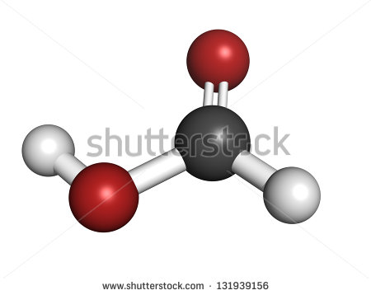
IMG02 | 334468904 | Recurso F6 | Ilustración | Inicio | CN_11_12_REC170_IMG02.jpg | 350 x 230 px |  |  | 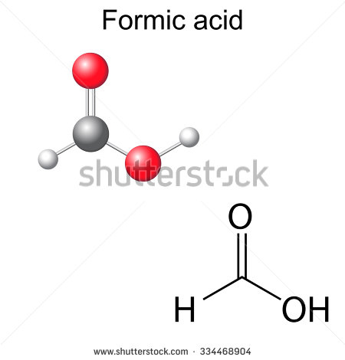 | Reemplazar Formic acid por Ácido metanoico e incluir Ácido fórmico
IMG03 | 223223869 | Recurso F6 | Fotografía | Inicio | CN_11_12_REC170_IMG03.jpg | 350 x 230 px
IMG04 | 135290441 | Recurso F6 | Fotografía | Inicio | CN_11_12_REC170_IMG04.jpg | 350 x 230 px
IMG05 | Ver decripción y observaciones | Recurso F6 | Ilustración | Contenido | CN_11_12_REC170_IMG05n.jpg | 320 x 480 px | CN_11_12_REC170_IMG05a.jpg | 800 x 458 px |  | Realizar igual a la imagen guía
IMG06 | Ver decripción y observaciones | Recurso F6 | Ilustración | Contenido | CN_11_12_REC170_IMG06n.jpg | 320 x 480 px | CN_11_12_REC170_IMG06a.jpg | 800 x 458 px |  | Realizar igual a la imagen guía
IMG07 | Ver decripción y observaciones | Recurso F6 | Ilustración | Contenido | CN_11_12_REC170_IMG07n.jpg | 320 x 480 px | CN_11_12_REC170_IMG07a.jpg | 800 x 458 px | 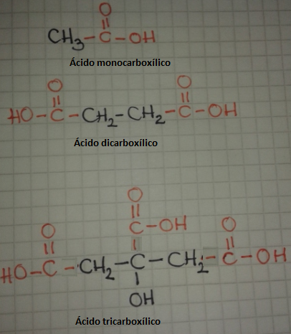 | Realizar igual a la imagen guía
IMG08 | Ver decripción y observaciones | Recurso F6 | Ilustración | Contenido | CN_11_12_REC170_IMG08n.jpg | 320 x 480 px | CN_11_12_REC170_IMG08a.jpg | 800 x 458 px | 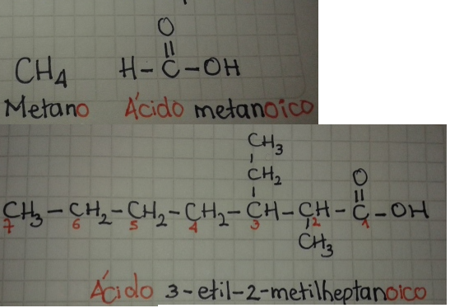 | Realizar igual a la imagen guía
IMG09 | Ver decripción y observaciones | Recurso F6 | Ilustración | Contenido | CN_11_12_REC170_IMG09n.jpg | 320 x 480 px | CN_11_12_REC170_IMG09a.jpg | 800 x 458 px |  | Realizar igual a la imagen guía
IMG10 | Ver decripción y observaciones | Recurso F6 | Ilustración | Contenido | CN_11_12_REC170_IMG10n.jpg | 320 x 480 px | CN_11_12_REC170_IMG10a.jpg | 800 x 458 px | 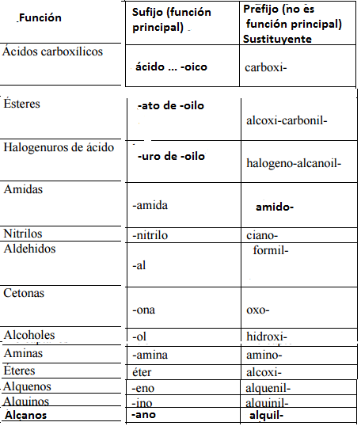 | Realizar tabla igual a la imagen guía
IMG11 | Ver decripción y observaciones | Recurso F6 | Ilustración | Contenido | CN_11_12_REC170_IMG11n.jpg | 320 x 480 px | CN_11_12_REC170_IMG11a.jpg | 800 x 458 px |  | Realizar igual a la imagen guía
IMG12 | Ver decripción y observaciones | Recurso F6 | Ilustración | Contenido | CN_11_12_REC170_IMG12n.jpg | 320 x 480 px | CN_11_12_REC170_IMG12a.jpg | 800 x 458 px |  | Realizar igual a la imagen guía
IMG13 | 120409129 | Recurso F6 | Fotografía | Contenido | CN_11_12_REC170_IMG13n.jpg | 320 x 480 px | CN_11_12_REC170_IMG13a.jpg | 800 x 458 px | 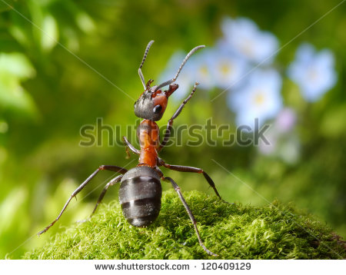
IMG14 | 129600581 | Recurso F6 | Fotografía | Contenido | CN_11_12_REC170_IMG14n.jpg | 320 x 480 px | CN_11_12_REC170_IMG14a.jpg | 800 x 458 px | 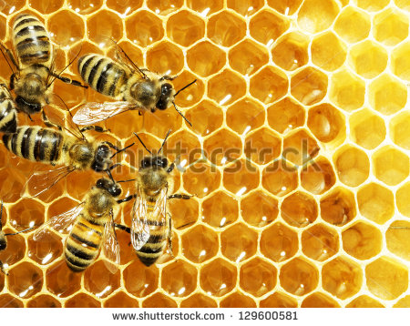
IMG15 | 148406936 | Recurso F6 | Fotografía | Contenido | CN_11_12_REC170_IMG15n.jpg | 320 x 480 px | CN_11_12_REC170_IMG15a.jpg | 800 x 458 px | 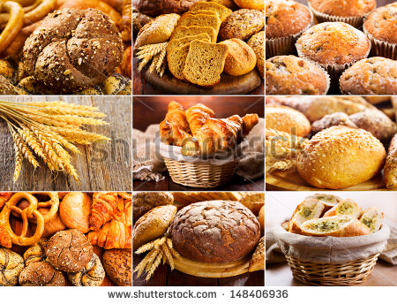
IMG16 | 117314986 | Recurso F6 | Fotografía | Contenido | CN_11_12_REC170_IMG16n.jpg | 320 x 480 px | CN_11_12_REC170_IMG16a.jpg | 800 x 458 px | 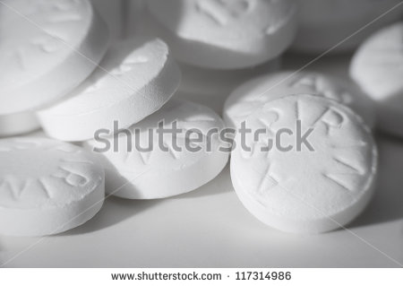
IMG17 | Ver decripción y observaciones | Recurso F6 | Ilustración | Contenido | CN_11_12_REC170_IMG17n.jpg | 320 x 480 px | CN_11_12_REC170_IMG17a.jpg | 800 x 458 px |  | Realizar igual a la imagen guía
IMG18 | Ver decripción y observaciones | Recurso F6 | Ilustración |  | #N/A | #N/A | #N/A | #N/A |  | Realizar igual a la imagen guía. Es para ficha de estudiante

